APALANCAMIENTO FINANCIERO
APALANCAMIENTO FINANCIERO

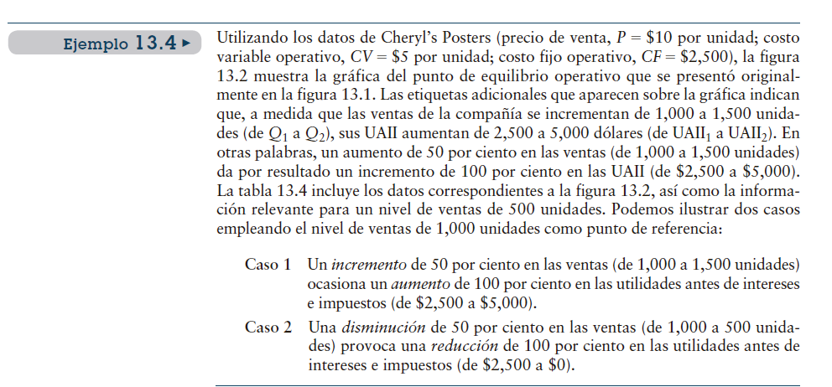
Uso de los costos financieros fijos para acrecentar los efectos de los cambios en las utilidades antes de intereses e impuestos sobre las ganancias por acción de la empresa

P= precio | $10.00
CV= Costo variable | $5.00
CF= Costo fijo | $2,500.00
Q= cantidad | 1,000.00
Q1= cantidad aumentada | 1,500.00

Ejemplo
Cheryl’s Posters (precio de venta, P = $10 por unidad; costo variable operativo, CV = $5 por unidad; costo fijo operativo, CF = $2,500), Nivel de ventas de 1,000 unidades

Caso 1 Un incremento de 50 por ciento en las ventas

Caso 2 Una disminución de 50 por ciento

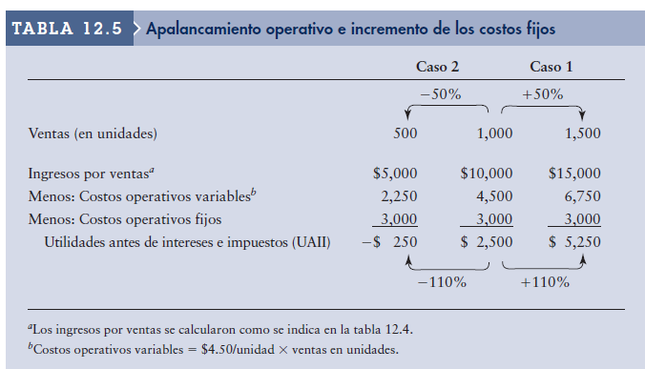

Apalancamiento operativo e incremento en los costos fijos

 |  |  | Caso 2 |  | Caso 1
 |  |  | -50% | Reales | +50%

Ventas (en unidades) |  |  | 500 | 1,000.00 | 1,500.00
Ingreso por ventas |  |  | $5,000.00 | $10,000.00 | $15,000.00
*precio por cantidad= P $10 |  |  |  |  |  | P= precio | $10.00
Menos costos operativos variables |  |  | $2,250.00 | $4,500.00 | $6,750.00 | CV= Costo variable | $5.00
menos costos operativos fijos |  |  | $3,000.00 | $3,000.00 | $3,000.00 | CF= Costo fijo | $2,500.00
 |  |  |  |  |  | Q= cantidad | 1,000.00
Utilidades antes de intereses e impuestos (UAII) |  |  | -$250.00 | $2,500.00 | $5,250.00 | Q1= cantidad aumentada | 1,500.00
 |  |  |  |  |  | UAII | $2,500.00
 |  |  |  |  |  | UAII 1 | $5,000.00
Costos operativos variables= $4,50/unidad x ventas en unidades
Ventas unidades x costo operativo x unidad = ( 1,000 x 4,50= 4,500)

Cálculo COSTOS OPERATIVOS FIJOS (BASADO EN LOS DATOS)
Ingreso ventas |  | $10,000.00
menos
costos operativos variables |  | $4,500.00
menos
Utilidades antes de intereses e impuestos (UAII) |  | $2,500.00
Costos operativos fijos |  | $3,000.00

CPPC
COSTO PROMEDIO PONDERADO DE CAPITAL

Determinar el costo promedio ponderado de capital CCPP a partir de las ponderaciones dela estructura de capital

Recuerden la fórmula |  |  |  | COSTO DE CAPITAL PROMEDIO PONDERADO (CCPP):
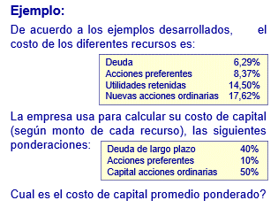

 |  |  |  |  | Ka= | CCPP
 |  |  |  |  | Wi= | porción deuda largo plazo
 |  |  |  |  | Ki= | porcentaje de recursos deuda largo plazo
 |  |  |  |  | Wp | porción de acción preferente
 |  |  |  |  | Kp= | porcentaje de recursos acción preferente
 |  |  |  |  | Ws= | porción de acciones ordinarias
 |  |  |  |  | Kron= | porcentaje de recursos usando utilidades retenidas ó nuevas acciones ordinarios
Costos de recursos
DEUDA |  |  | 6.29% | Ki=
ACCIONES PREFERENTES |  |  | 8.37% | Kp=
UTILIDADES RETENIDAS |  |  | 14.50% | Kron=
NUEVAS ACCIONES ORDINARIAS |  |  | 17.62%

La empresa usa para calcular su costo de capital (según de cada recurso) las siguientes ponderaciones

Deuda largo plazo |  |  | 40.00% | 0.40 | Wi
Acciones preferentes |  |  | 10.00% | 0.10 | Wp
Capital acciones ordinarias |  |  | 50.00% | 0.50 | Ws=
 |  |  | 100.00% | 1.00

¿ Cual es el costo de capital promedio ponderado?
 |  |  |  |  |  |  | Ka= | CCPP
 |  |  |  |  |  |  | Wi= | porción deuda largo plazo
 |  |  |  |  |  |  | Ki= | porcentaje de recursos deuda largo plazo
Ka= | (Wi x Ki) | + | (Wp x Kp) | + | (Ws x Kron) |  | Wp= | porción de acción preferente
 |  |  |  |  |  |  | Kp= | porcentaje de recursos acción preferente
Ka= | (0,40 x 6,29%) | + | (0,10 x 8,37%) | + | (0,50 x 14,50%) |  | Ws= | porción de acciones ordinarias
 |  |  |  |  |  |  | Kron= | porcentaje de recursos usando utilidades retenidas ó nuevas acciones ordinarios
Ka= | 0.02516 | + | 0.00837 | + | 0.0725

Ka= | 0.10603

Ka= | 10.60% | COSTO DE CAPITAL PROMEDIO PONDERADO

ESQUEMA DE PONDERACION
ESQUEMA DE PONDERACIÓN

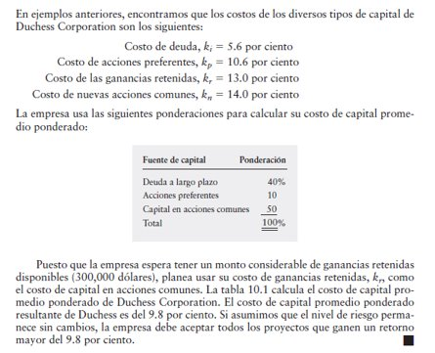
 | Para realizar el cálculo debemos considerar el porcentaje de los diferentes COSTOS tipos de Capital

 | Costo de la deuda, Ki= |  | 5.6%
 | Costo de la acciones preferentes Kp |  | 10.6%
 | Costo de las ganancias retenidas Kr |  | 13.0%
 | Costo de nuevas acciones comunes Kn |  | 14.0%

 | Adicional se debe considerar las ponderaciones para calcular CCPP

 | Fuente de capital | Ponderación(decimales) | Costo (%) | Costo Ponderado (decimales) | Costo Ponderado (%)
 |  | 1 | 2 | ((1)x(2))
 |  |  |  | 3
 | Deuda largo plazo | 0.40 | 5.6% | 0.0224 | 2.2%
 | Acciones preferentes | 0.10 | 10.6% | 0.0106 | 1.1%
 | Capital acciones ordinarias | 0.50 | 13.0% | 0.065 | 6.5%
 |  | COSTO CAPITAL PROMEDIO PONDERADO CCPP |  |  | 9.8%

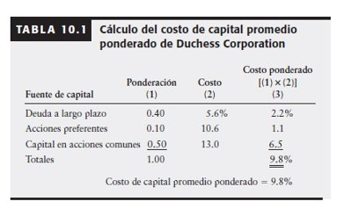
 | Deuda largo plazo |  | 40.00% | 0.40
 | Acciones preferentes |  | 10.00% | 0.10
 | Capital acciones ordinarias |  | 50.00% | 0.50
 |  |  | 100.00% | 1.00

